Monto en Contribuciones y Fam
MONTO DE CONTRIBUCIONES Y FAMILIAS BENEFICIADAS DE ENERO A MARZO 2023

Monto de Contribuciones | $2,154,482.71
Familias Beneficiadas | 634

Numero de Familias beneficiadas
NUMERO DE FAMILIAS BENEFICIADAS POR MODALIDAD DE ENERO A MARZO 2023
Numero de Familias Beneficiadas por Modalidad

MODALIDAD | NUMERO DE FAMILIAS
INDIVIDUAL | 631 | 99.53%
Nuevos Asentamientos Organizados NAO´S | 3 | 0.47%
TOTALES | 634 | 100%

Por Genero
FAMILIAS BENEFICIADAS CON CONTRIBUCIÓN POR GÉNERO DE ENERO A MARZO 2023
Numero de Familias Beneficiadas por Género

MODALIDAD | NUMERO DE FAMILIAS
MUJERES | 241 | 38%
HOMBRES | 393 | 62%
TOTALES | 634

Por Nivel de Ingresos
FAMILIAS BENEFICIADAS CON CONTRIBUCIÓN POR NIVEL DE INGRESOS DE ENERO A MARZO 2023
Numero de Familias Beneficiadas por Nivel de Ingresos

INGRESOS | NUMERO DE FAMILIAS
HASTA UN SALARIO MINIMO | 590 | 93.1%
HASTA DOS SALARIOS MINIMOS | 33 | 5.2%
HASTA TRES SALARIOS MINIMOS | 9 | 1.4%
HASTA CUATRO SALARIOS MINIMOS | 0 | 0.0%
MAS DE CUATRO SALARIOS MINIMOS | 2 | 0.3%
TOTALES | 634 | 100%

Por Zona Geografica
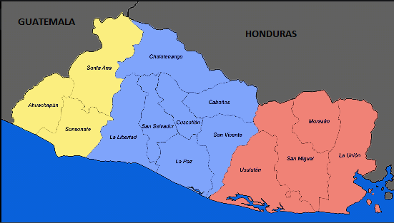
FAMILIAS BENEFICIADAS CON CONTRIBUCIÓN POR ZONA GEOGRAFICA DE ENERO A MARZO 2023
Numero de Familias Beneficiadas por Zona Geografica

564, 89%
57,
9%
13, 2%
ZONA | NUMERO DE FAMILIAS
ORIENTAL | 13 | 2%
CENTRAL | 57 | 9%
OCCIDENTAL | 564 | 89%
TOTALES | 634 | 100%

